Даш
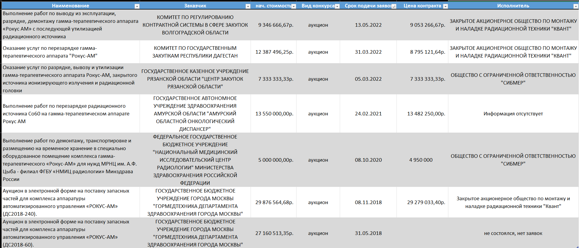
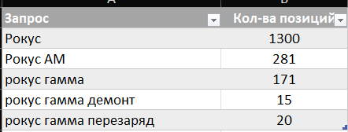

В списке конкурсов, кроме работ по демонтажу, для информации представлены два конкусра (самых дорогих в поиске) по поставке запасных частей.

